Unidad Visionaria
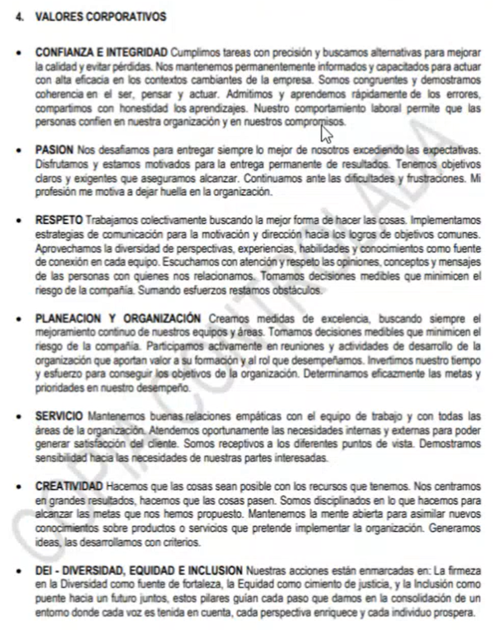
UNIDAD VISIONARIA
 | Recuerden, evidencias son: Datos, Cifras, hechos
 | Trancriba cada uno de los elementos de la Unidad Visionaria | Indique y Describa las DEBILIDADES o las FORTALEZAS encontradas en el análisis documental y de lo expresado en clase sobre las evidencias que obtienen cuando preguntan a los stakeholders. | Indique cuáles son las Consecuencias para la empresa de las Debilidades o Fortalezas encontradas
VALORES actuales | Confianza e Integridad | La empresa es confiable en el sentido que el manejo de contratación y remuneración se hace en forma y tiempo. De cara a clientes también se genera confianza e integridad porque se preocupa por alcanzas y mantener los principales certificados como lo es la ISO 45001, 18001 y demás enfocadas hacia la calidad, lo que transmite confianza al cliente, los procesos son verificados y auditados, así como un sistema de gestión de calidad que funciona. | FORTALEZA
 | Pasión | Hay característica spropias de la prestación del servicio que no necesariamente son percibidas por el personal que está en campo, lo que puede generar desmotivación. Al igual que una actual rigidez en incrementos salariales porque las recategorizaciones están suspendidas, lo que genera un sentimiento de no respaldo que puede ser coyuntural. | DEBILIDAD
 | Respeto | En general el ambiente de respeto permea la compañía porque las líneas jerárquicas son abiertas, no hay procesos burocráticos para la comunicación abierta y transparente, fomentando una relación abierta y cercana entre las personas, así mismo se busca comunicación acertiva por medio de canales de comunicación adecuados, hay encuestas internas de medición de clima laboral donde también se mide el respeto. También hay PQR. Con los clientes es una relación muy sana y cordial en función del servicio, se da respuesta oportuna, inclusive más allá, se mide en encuesta de satisfacción del cliente con resultados sobresalientes. | FORTALEZA
 | Planeación y Organización | En análisis financieros y operacionales se ha evidenciado que la empresa no es costo-eficiente por lo que tiene oportunidades de mejora en la planeación. | DEBILIDAD
 | Servicio | Uno de los principales pilares de la compañía es el servicio. La empresa cumple con los requisitos mínimos contractuales con relación a los clientes, pero también excede los parámetros mínimos en cuanto respuesta oportuna, poder de decisión a mandos medios (cordinaciones), para autonomía en cierto nivel de respuesta para mejorar la agilidad. | FORTALEZA
 | Creatividad | Hoy la empresa tiene una patente otorgada por la super de industria y comercio, hay registro de marca para productos y servicios, así como marca para una metodología, y mejoras a título propio, es decir, se hacen desarrollo tecnológico. | FORTALEZA
 | DEI - Diversidad, Equidad e Inclusión | Se cuenta con sello de No Discriminación, los procesos tienen indicadores que se deben presentar a la entidad certificadora (Icontec). Hay política, metas e indicadores, que están en el sistema de gestión. | DEBILIDAD
 | En general hay líneas de comportamiento asociadas a cada valor?
 | Trancriba La Misión Actual de la Organización | Indique y Describa las DEBILIDADES o las FORTALEZAS encontradas en el análisis documental y de lo expresado en clase sobre las evidencias que obtienen cuando preguntan a los stakeholders. | Indique cuáles son las Consecuencias para la empresa de las Debilidades o Fortalezas encontradas
MISIÓN actual | Ser aliados estratégicos de nuestros clientes, aportándoles valor, conocimiento y oportunidades a partir del registro, integración e interpretación de los datos adquiridos durante sus operaciones de perforación. | La Misión no incluye de manera clara cuál es la necesidad que busca suplir a sus posibles clientes.La empresa no es clara frente a lo que busca suplir más allá de los servicios que presta. | DEBILIDAD
 |  | Dado el contexto actual y las exigencias crecientes en torno a la sostenibilidad en el sector hidrocarburos, la misión podría beneficiarse al incluir un compromiso explícito con prácticas responsables y sostenibles. | DEBILIDAD
 |  | La misión indica claramente que la compañía busca ser "aliados estratégicos" de sus clientes, lo que implica un enfoque en la colaboración y el soporte continuo. | FORTALEZA
 |  | La misión define claramente las actividades principales de la empresa: "registro, integración e interpretación de los datos adquiridos durante sus operaciones de perforación". Esto delimita de forma concreta los servicios ofrecidos. | FORTALEZA

 | Información geológica durante la perforación de los pozos de petróleo. Cuál es la necesidad que quieren satisfacer el cliente cuando pide esta información? Necesidad de Conocer las condiciones reales del yacimiento. Profundidad real del yacimiento, características de los fluidos del yacimiento, condiciones de estabilidad durane la perforación.
 | Trancriba La Visión Actual de la Organización | Indique y Describa las DEBILIDADES o las FORTALEZAS encontradas en el análisis documental y de lo expresado en clase sobre las evidencias que obtienen cuando preguntan a los stakeholders. Recuerden preguntar a la Dirección de la empresa el grado de cumplimiento de la visión y sus respectiva evidencias | Indique cuáles son las Consecuencias para la empresa de las Debilidades o Fortalezas encontradas
VISIÓN actual | Ser reconocidos en Colombia y en Latinoamérica, como una empresa que genera valor y conocimiento a sus clientes, a partir del desarrollo tecnológico y la formación de talento humano altamente calificado. Nos enfocamos en generar un crecimiento sostenible, alineado con los valores de nuestros clientes y de las comunidades donde operamos. | Tiene incluído el componente de definición: En dónde y el cómo. La visión menciona explícitamente que la empresa aspira a ser reconocida en Colombia y en Latinoamérica, estableciendo un objetivo claro de expansión y reconocimiento regional. | FORTALEZA
 |  | No tiene incluído el componente cuándo o para cuándo. Aunque se habla de crecimiento sostenible, no se menciona un horizonte de tiempo específico o metas a largo plazo, lo cual podría ayudar a medir el progreso hacia la visión. | DEBILIDAD
 |  | La visión menciona dos pilares fundamentales para el crecimiento de una empresa en este sector: el desarrollo tecnológico y la formación de talento humano altamente calificado. Esto muestra un compromiso con la innovación y la capacitación continua. | FORTALEZA
 |  | La visión no establece claramente en qué se diferenciará la empresa de sus competidores más allá de la generación de valor y conocimiento, lo que podría ser una oportunidad para destacar atributos únicos o innovadores. | DEBILIDAD

Instrumento elaborado por Javier Ospina&Bermeo

Mapa de Procesos
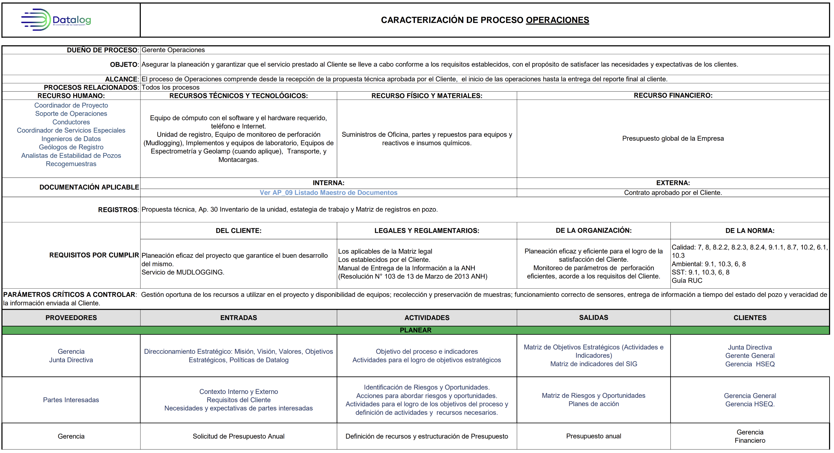
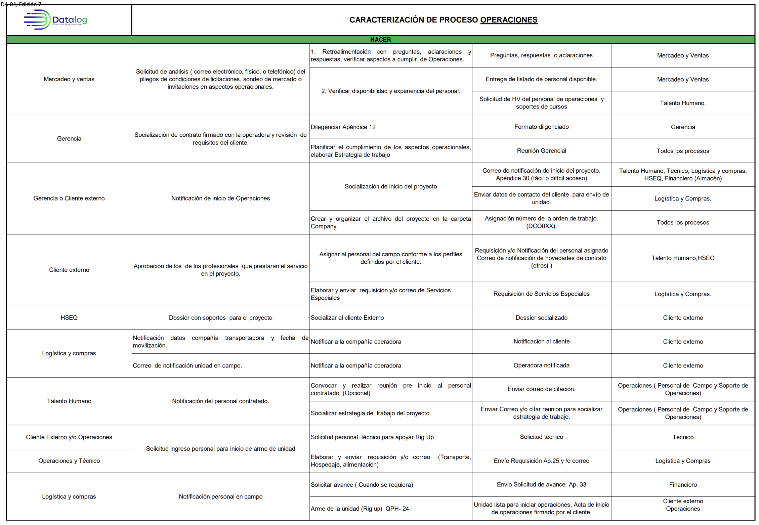
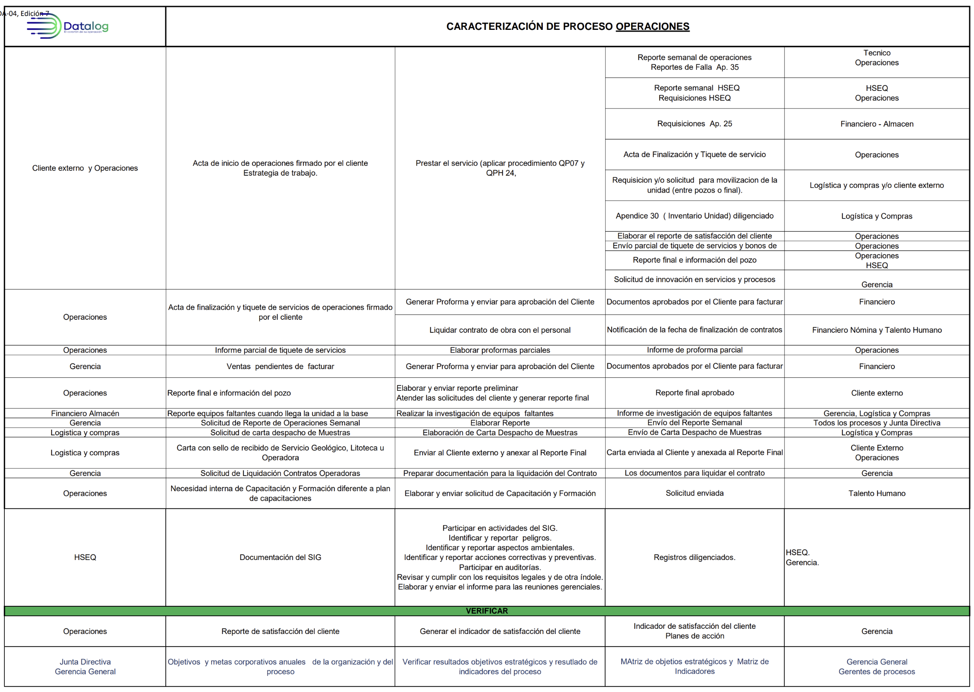
DE MAPA DE PROCESOS A CADENA DE VALOR
Recuerden: evidencias son Datos, Cifras, hechos
1. Revise el mapa de procesos actual que le proporciona la empresa. Sino existe defina el mapa de procesos ACTUAL, con base en la información que le suministre la empresa

2. Investigar e identificar del mapa de procesos cuáles son los procesos que SI le generan valor y cuáles NO le generan Valor a la empresa

3. Eligir un proceso que genera Valor. Describa el proceso. En qué consiste, cuál es su objetivo, cuáles son los inputs de entrada, las actividades, la forma en que miden la eficiencia y efectividad del proceso, cuales son los output y demás información pertinente para su análisis. Si pueden tener un diagrama de fljo o SIPOC, esto les sirve de base para el análisis. | Con evidencias describan por qué se puede afirmar que el proceso es denominado como Fortaleza. Preparen un tablero que sea práctico para mostrar sus hallazgos

3. Eligir un proceso que NO genera Valor. Describa el proceso. Describa el proceso. En qué consiste, cuál es su objetivo, cuáles son los imput de entrada, las actividades, la forma en que miden la eficiencia y efectividad del proceso, cuales son los output y demás información pertinente para su análisis. Si pueden tener un diagrama de fljo o SIPOC, esto les sirve de base para el análisis. | Con evidencias describan por qué se puede afirmar que el proceso es denominado como Debilidad. Preparen un tablero que sea práctico para mostrar sus hallazgos

Instrumento elaborado por Javier Ospina&Bermeo

Mapa de Procesos

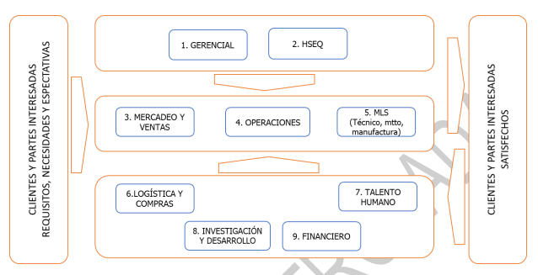
Estratégicos

Misionales

De apoyo

Proceso Fortaleza

Cual es el proceso que funciona cómo un relojito, el de mostrar… ilustrarlo con un flujo o un sipoc, que se incluya desde input, todo el proceso hasta el output y escribir por qué lo consideran como el mejor. Eficiencias? No hay desperdicios? Mejorar tiempos? cumplen KPIs?....que se describa por qué genera valor y por lo tanto es una fortaleza por esto, esto y esto.
Proceso de ventas porque visto como proceso está muy bien conducido, dentro del sistema integrado de gestión tiene un impacto muy grande en la gestión de las ventas de la organización; es un proceso muy bien medido que se lleva muy juiciosamente a través del control de KPIs semalaes a la junta directiva; a la luz de las auditorias, es un proceso que nunca ha tenido observaciones ni no conformidades; es un proceso con KPIs muy bien respaldado, independiente que se logren todos los resultados, es un proceso con seguimiento documenta y sustentado.
24% de efectividad en procesos de licitaciones lo que es alto para la industria (9 procesos para el 2023)
Cumplimiento en meta de ventas totales para el 2023 de un 77%
Cumplimiento en menta de ventas de negocio de estabilidad en Datalog Ecuador y Datalog Guatemala del 75%
Cumplimiento de ventas de servicio de espectrometría para Datalog Ecuador y Datalog Guatemala de un 109%
Ventas de la tecnología ACE 500 en Datalog Ecuador y Datalog Guatemala de 84%
Ventas de la relación de operation per Day del 99%
Ventas en servicio de consulting en Datalog Ecuador y Datalog Guatemala de 100%
Market share en los taladros con actividad en Colombia de un 36% lo que euqivale a cumplimiento de meta del 99%

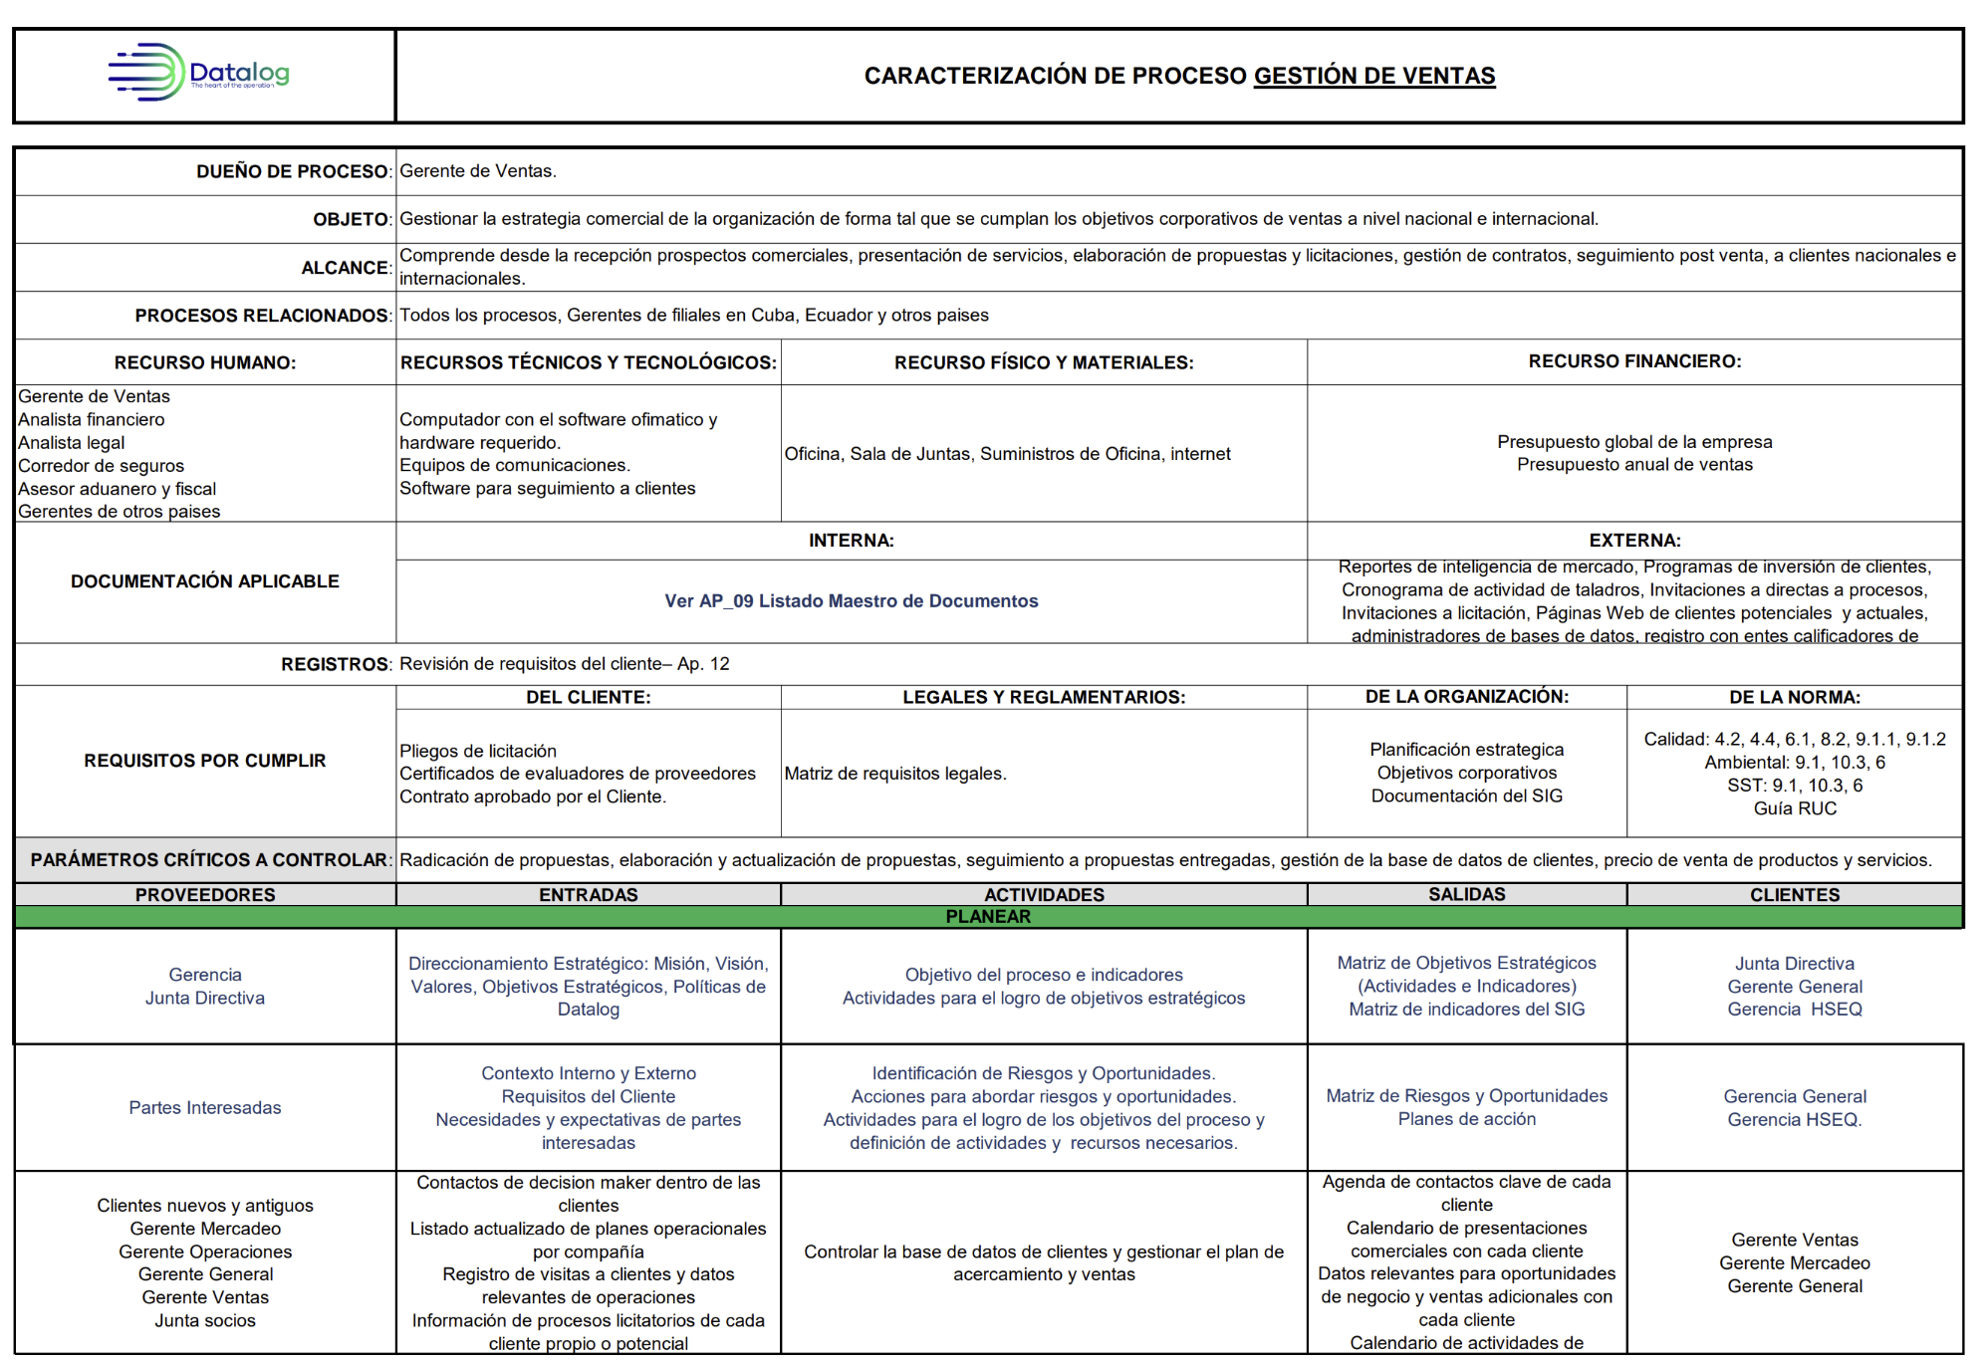
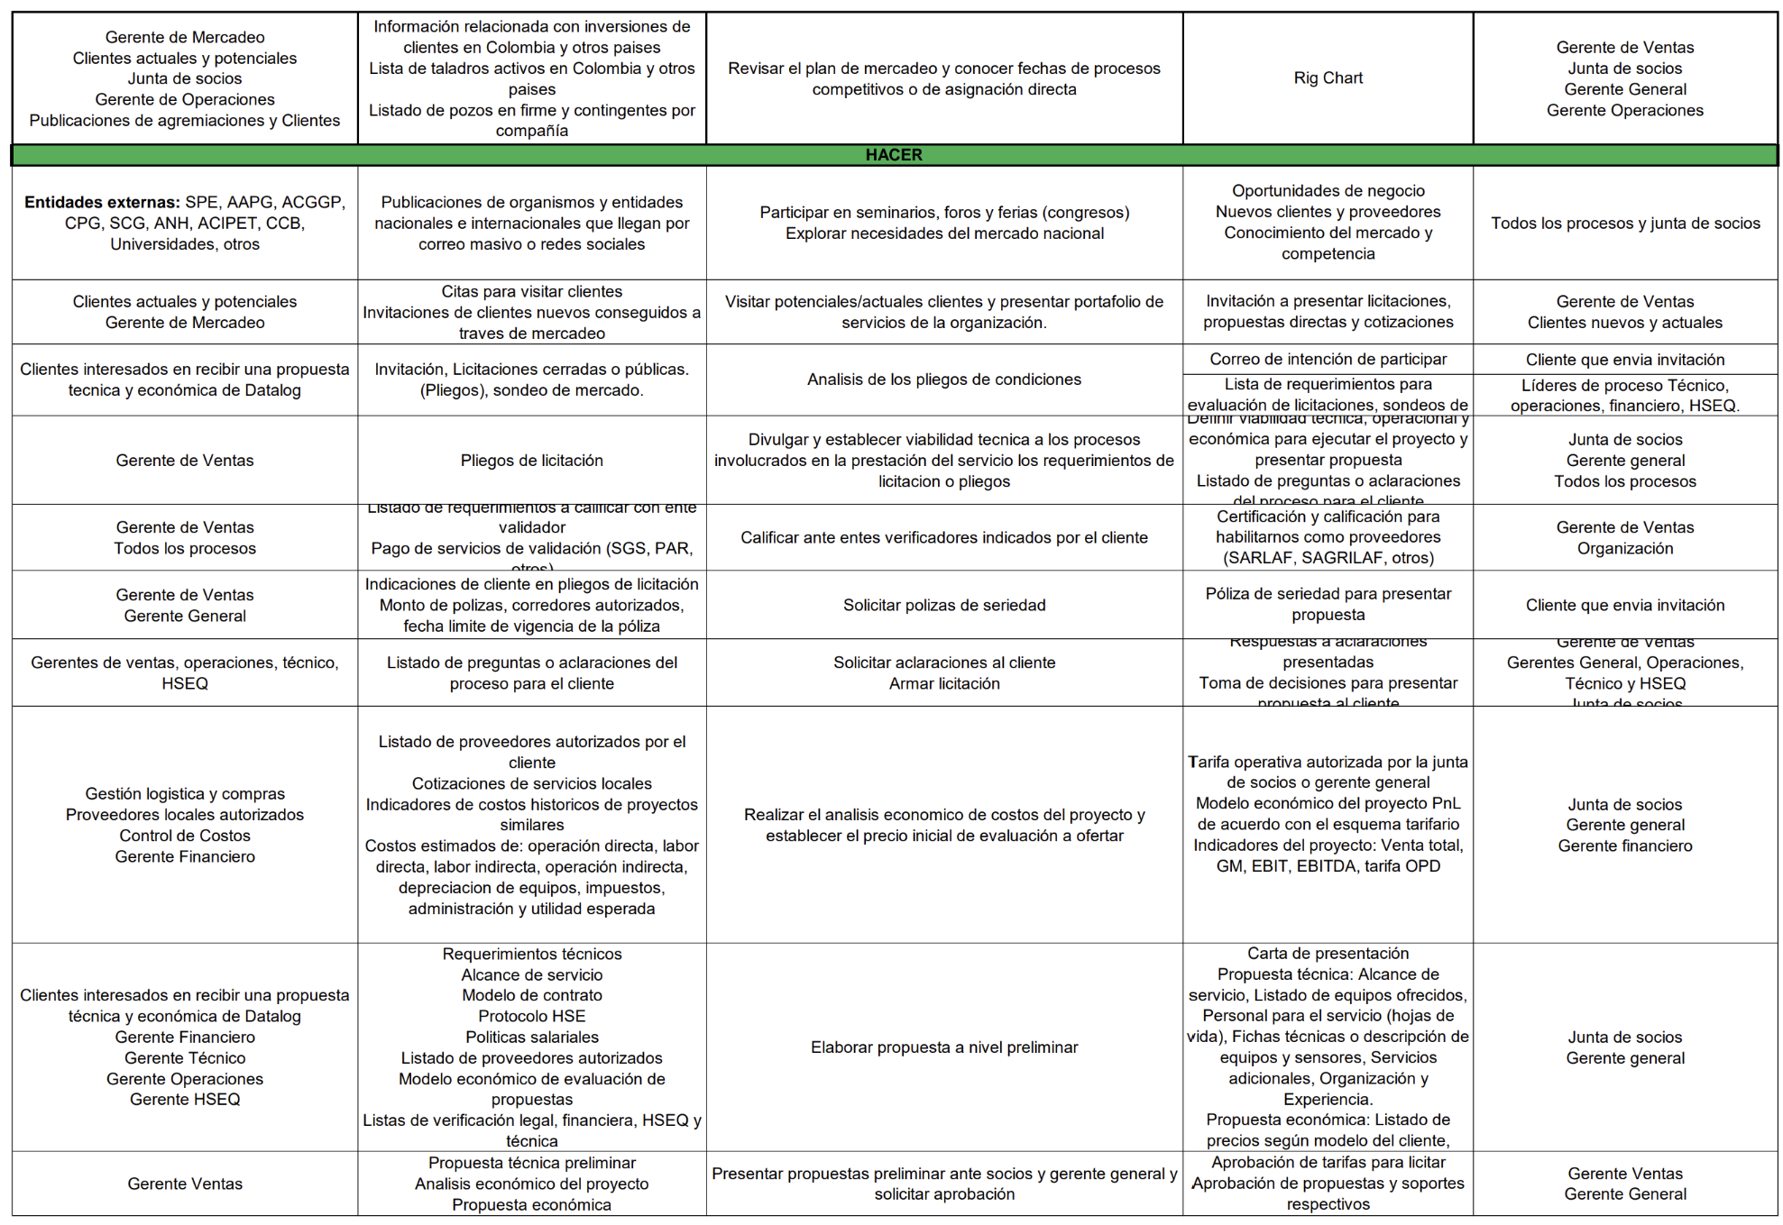
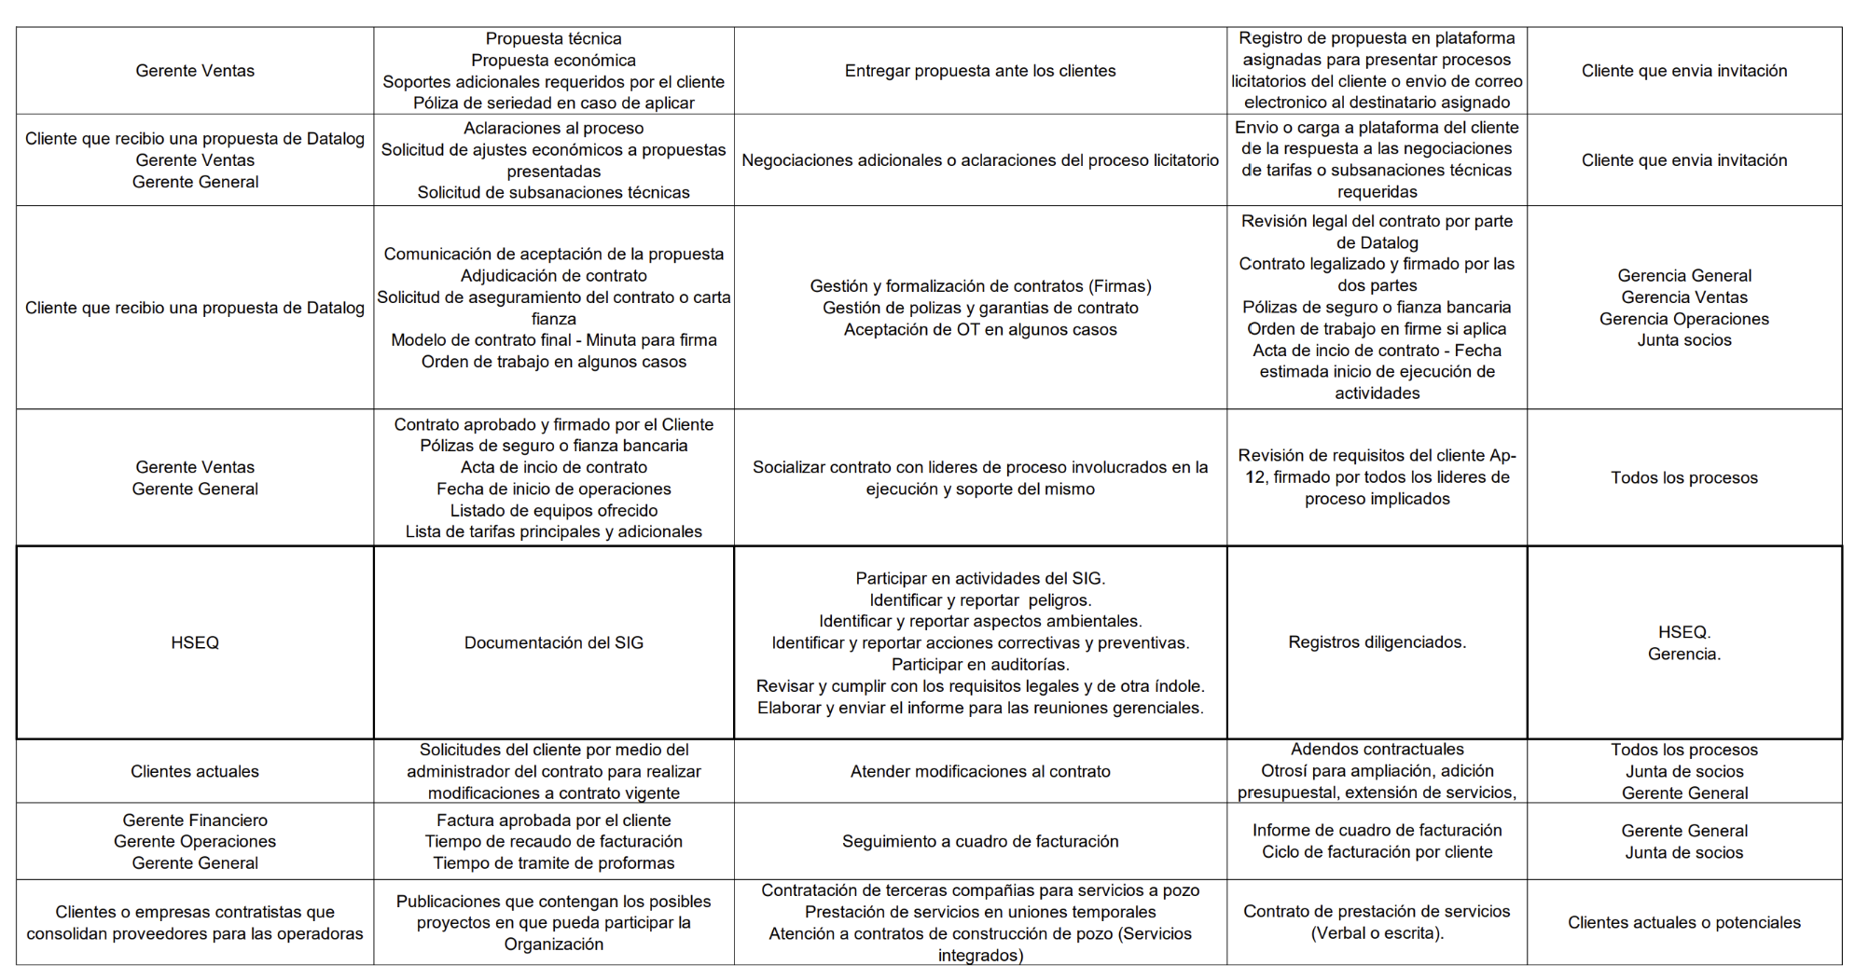
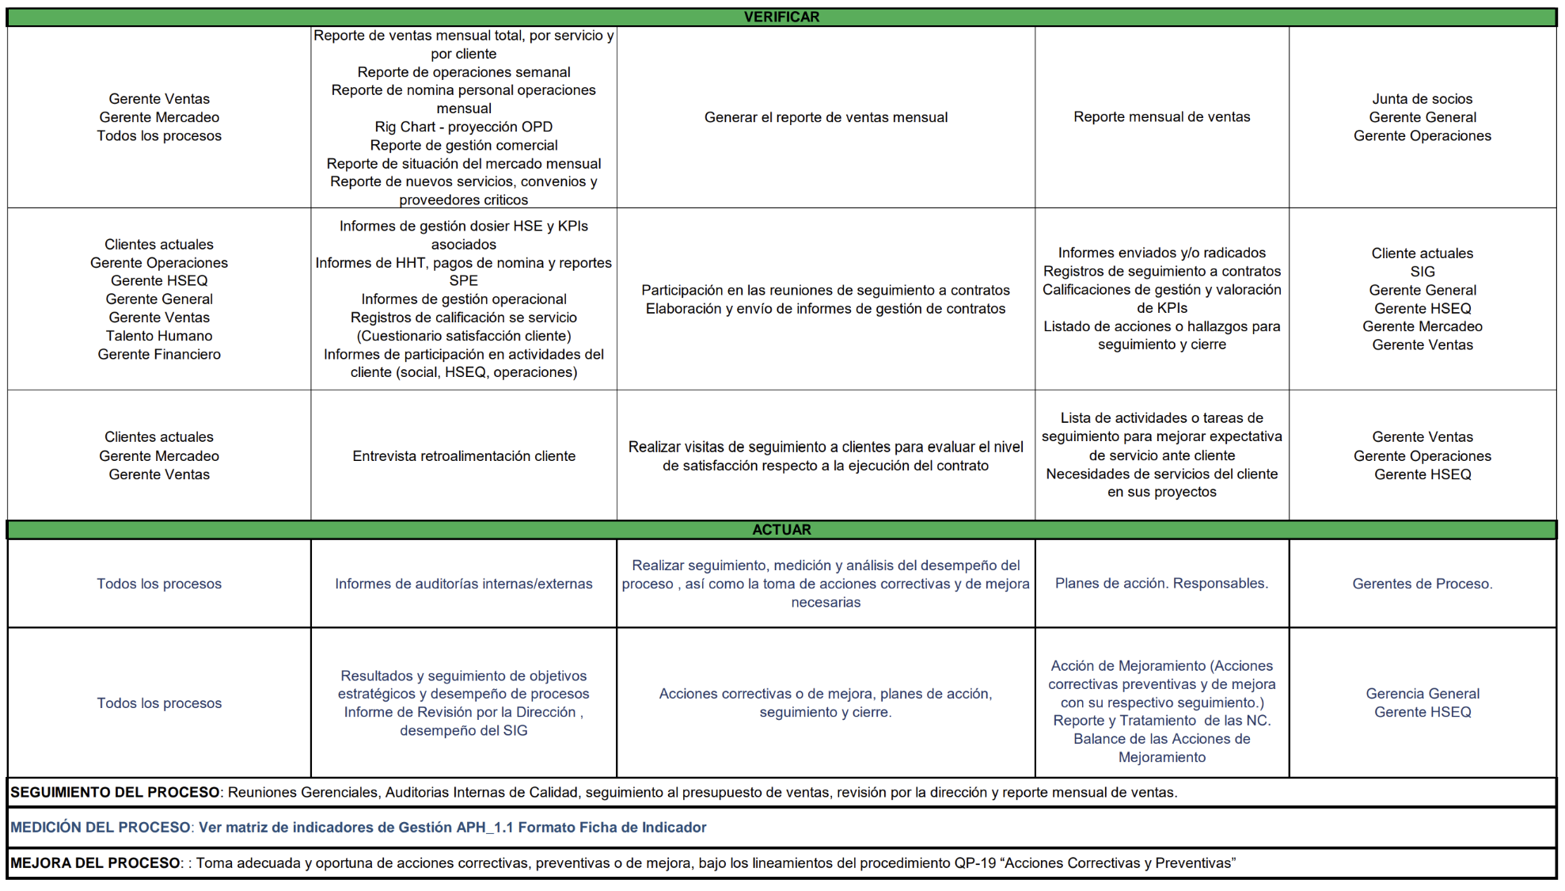

Proceso Debilidad
Lo mismo, pero por el proceso que no genera valor: Cual es el dolor de cabeza de los procesos de la organización. También por qué.. Cual es el objetivo que se espera y que no se está cumpliendo. Es una debilidad por esto, esto y esto.

El proceso de OPERACIONES puede considerarse como una debilidad, no porque no funcione o porque no genere valor sino porque es el proceso más sensible, grande y robusto que tiene la compañía, genera traumatismo en otros procesos porque necesita muchos inputs, por lo que es demasiado intenso. Es el proceso más importante, es el core, y es el que genera más trabajo a los demás procesos. En adición a ello, es el que lleva el peso más alto a nivel del costo logístico y operativo, que puede ser aproximadamente el 65% de las ventas. En adición se tienen los gastos adiministrativos asociados al proceso, que puede elevar a un 10% adicional. Mejorar procesos de planeación, procesos de medición y puntos de supervición. En qué puntos se establece control y quién lo hace y cada cuanto, esto no se ha ejecutado de manera ordenada entonces a veces parece que va a por inercia.

Descripción del proceso

BCG
Matriz Boston Consulting Group
Recuerden que esta matriz es para que investiguen qué es, cómo se cosntruye, qué mide y la apliquen a la empresa.

1. Elabore la Matriz Boston Consulting Group con base en los productos/servicios que tiene la empresa seleccionada. Pueden describir varios productos/servicios por cuadrante de una categoría

2. De acuerdo con la ubicación y el análisis con la organización indique cuáles productos/servicios Son considerados como Debilidad | Con evidencias describa por qué se puede afirmar que los productos/servicios son Debilidad

2. De acuerdo con la ubicación y el análisis con la organización indique cuáles productos/servicios Son considerados como Fortaleza | Con evidencias describa por qué se puede afirmar que los productos/servicios son Fortaleza

Instrumento elaborado por Javier Ospina&Bermeo

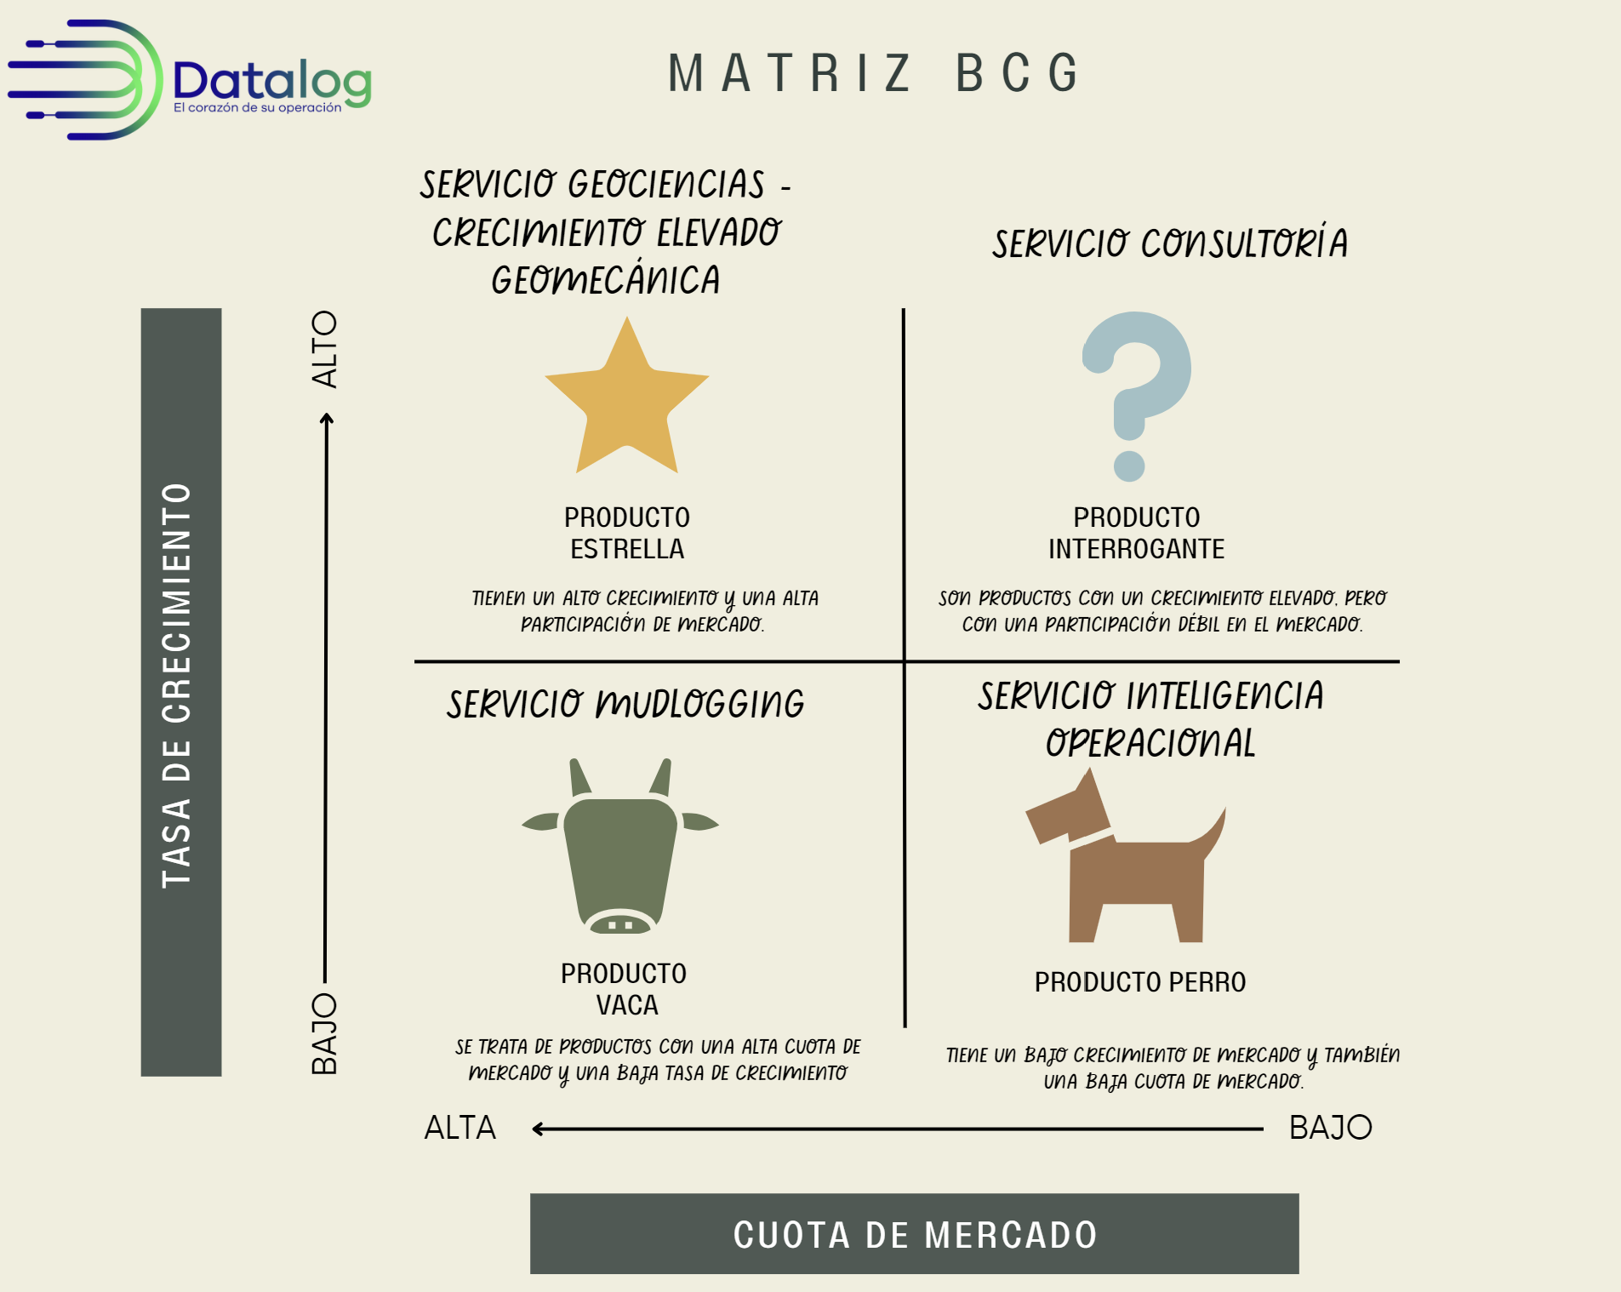

 | Servicios que se consideran Debilidad

 | - Servicio Vaca: Mudlogging se considera debilidad porque es un servicio que actualmente tiene muy poco márgen con una dinámica operacional y administrativa muy fuerte. Es muy robusco que impacta a la organización. Con 35% de GM%.

 | - Servicio perro: Servicio de Inteligencia Operacional porque es un servicio basado en analítica profunda de datos que tiene buenas oportunidades de crecimiento en el mercado. Tiene muy buen margen llegando en ocasiones al 60%, sin embargo no tiene representatividad en el mercado.

 | Servicios que se consideran Fortaleza

 | - Servicio Estrella: Servicio de geociencias porque a partir de la geomecánica se ha marcado un crecimiento exponencial en la propuesta, ganando en los últimos 5 años un mercado importante y generando un mergen cercano al 50%.

 | - Servicio Interrogrante: Servicio de consultoría porque a partir de la experiencia del personal de operaciones, se ha podido posicionar consultores para geología, ingeniería y para geomecánica que trabajan directamente para el cliente.

